Graphe Evolution des coûts
Décomposition et évolution des coûts du système électrique français 2012-2022
 | Coûts fixes de réseaux |  | Coûts fixes de production |  | Combustibles nucléaires |  | Combustible gaz |  | Autres combustibles |  | imports |  | exports |  | Total
2012 | 12 | 2012 | 22 | 2012 | 4.3665 | 2012 | 1.1936 | 2012 | 1.4417 | 2012 | 0.7405 | 2012 | -2.5507 | 2012 | 39
2013 | 12 | 2013 | 22 | 2013 | 4.3154 | 2013 | 1.0541 | 2013 | 0.9716 | 2013 | 0.6458 | 2013 | -2.4377 | 2013 | 39
2014 | 12 | 2014 | 22 | 2014 | 4.4227 | 2014 | 0.6744 | 2014 | 0.6065 | 2014 | 0.2302 | 2014 | -2.4804 | 2014 | 38
2015 | 13 | 2015 | 22 | 2015 | 4.4327 | 2015 | 0.9029 | 2015 | 0.514 | 2015 | 0.3484 | 2015 | -2.7563 | 2015 | 38
2016 | 13 | 2016 | 22 | 2016 | 4.0756 | 2016 | 1.0802 | 2016 | 0.3741 | 2016 | 0.9274 | 2016 | -1.9785 | 2016 | 40
2017 | 13 | 2017 | 23 | 2017 | 3.9837 | 2017 | 1.4768 | 2017 | 0.5213 | 2017 | 1.279 | 2017 | -2.5485 | 2017 | 41
2018 | 13 | 2018 | 23 | 2018 | 4.0589 | 2018 | 1.4537 | 2018 | 0.4043 | 2018 | 0.7979 | 2018 | -3.6009 | 2018 | 39
2019 | 13 | 2019 | 23 | 2019 | 3.8745 | 2019 | 1.4243 | 2019 | 0.275 | 2019 | 0.7127 | 2019 | -2.6924 | 2019 | 40
2020 | 13 | 2020 | 24 | 2020 | 3.4077 | 2020 | 0.9946 | 2020 | 0.1886 | 2020 | 0.7337 | 2020 | -1.8663 | 2020 | 40
2021 | 13 | 2021 | 23 | 2021 | 3.606 | 2021 | 3.6335 | 2021 | 0.5456 | 2021 | 3.7968 | 2021 | -6.2987 | 2021 | 42
 | 13 |  | 24 |  | 2.6282 |  | 7.7271 |  | 0.7065 |  | 15.9991 |  | -8.5876 | 2022 | 56

Graphe comparaison Coût & Prix
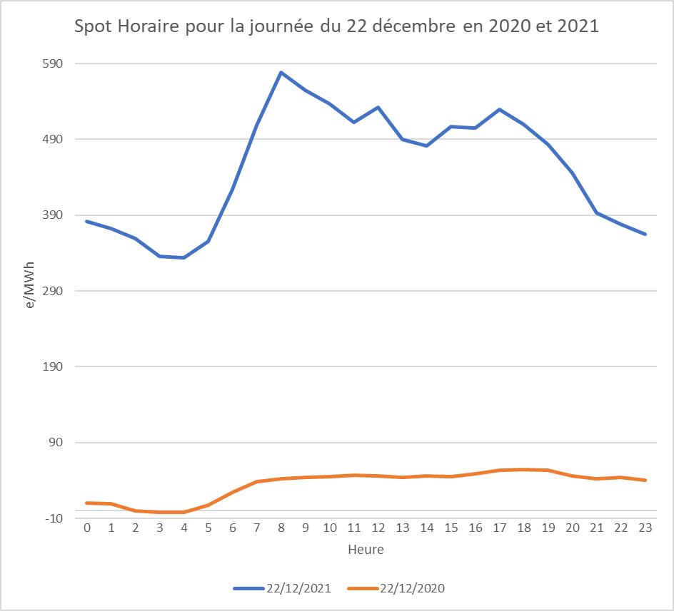
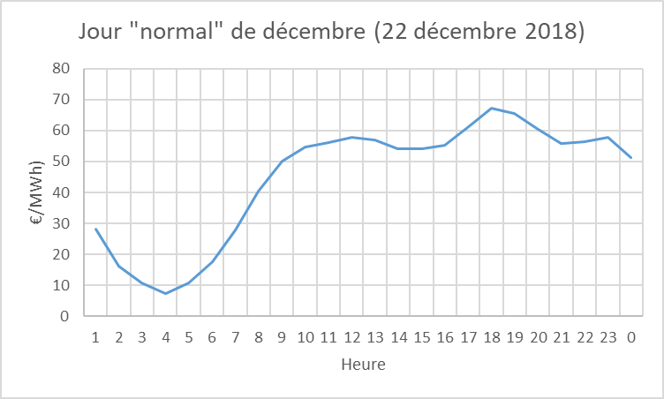
Comparaison coûts de production - Valeur marché (spot*volume horaire)
 | Valeur spot de la production | Coût de production
2012 | 48 | 53
2013 | 45 | 52
2014 | 35 | 52
2015 | 39 | 51
2016 | 37 | 52
2017 | 46 | 54
2018 | 49 | 52
2019 | 40 | 54
2020 | 32 | 56
2021 | 108 | 60
2022 | 254 | 80

Entre 2012 et 2020, les prix de marché en moyenne annuelle sont inférieurs aux coûts de production ce qui poserait d'évidents problèmes pour les producteurs si ceux-ci n'étaient pas rémunérés hors marché (via des garanties publiques).
Par ailleurs, même en excluant l'année 2021, la volatilité des prix reste importante (au maximum 35% d'écart entre 2018 et 2020) ce qui nuit à la visiblité dont ont besoin les consommateurs.
Ajoutons qu'aujourd'hui en France, les prix facturés aux consommateurs sont basés sur les prix de marchés en moyenne annuelle. La volatilité serait bien plus importante s'ils étaient fondés sur les prix spots horaires.(cf. graphique ci-dessous donnant un exemple de la volatilité du spot pour 2 journées - 22 décembre 2020 et 22 décembre 2021, puis pour une journée "normale" de décembre 2018)

